3877
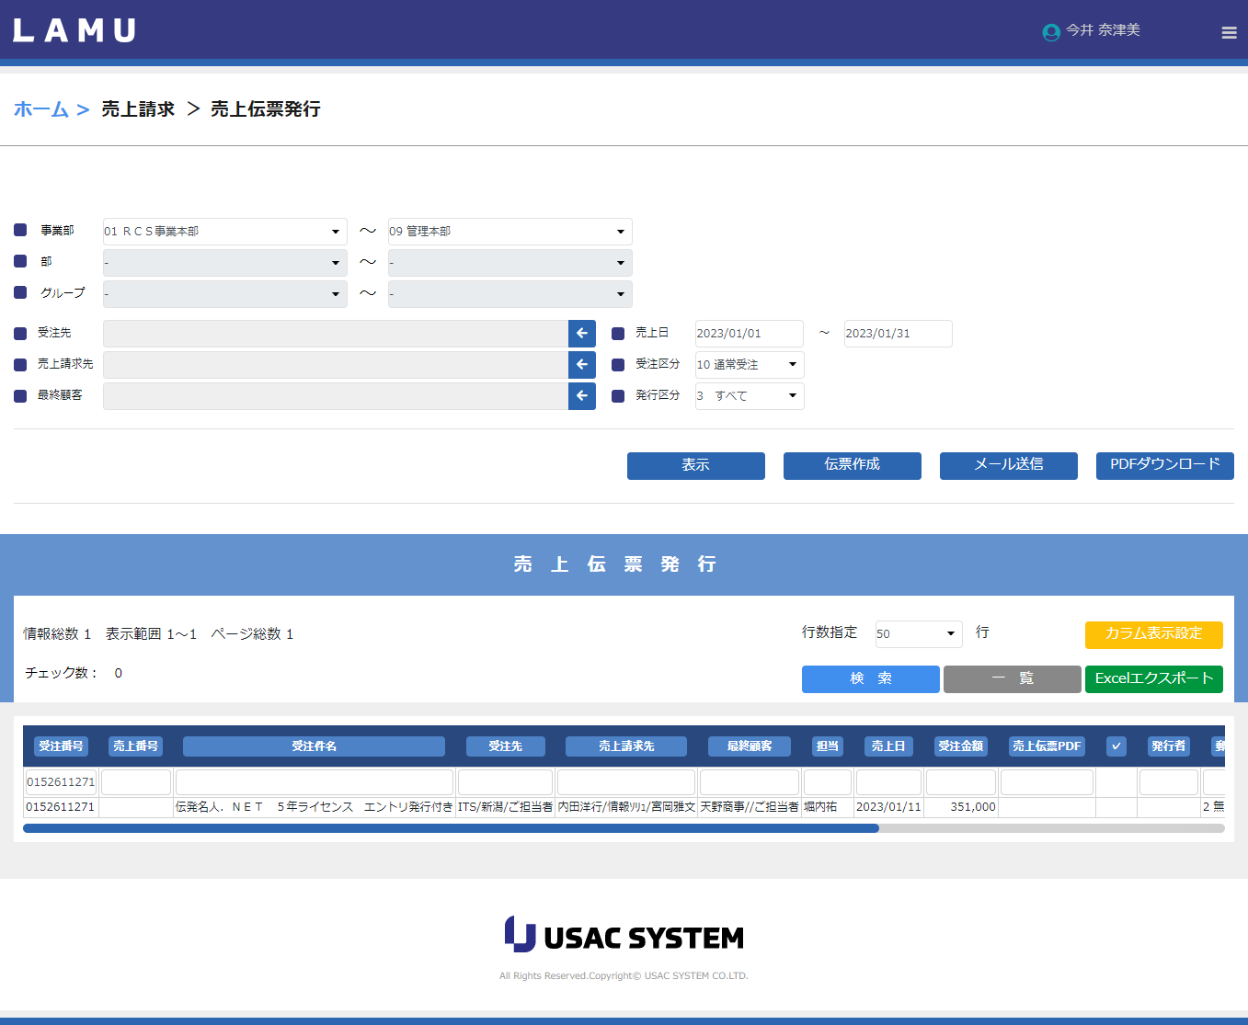
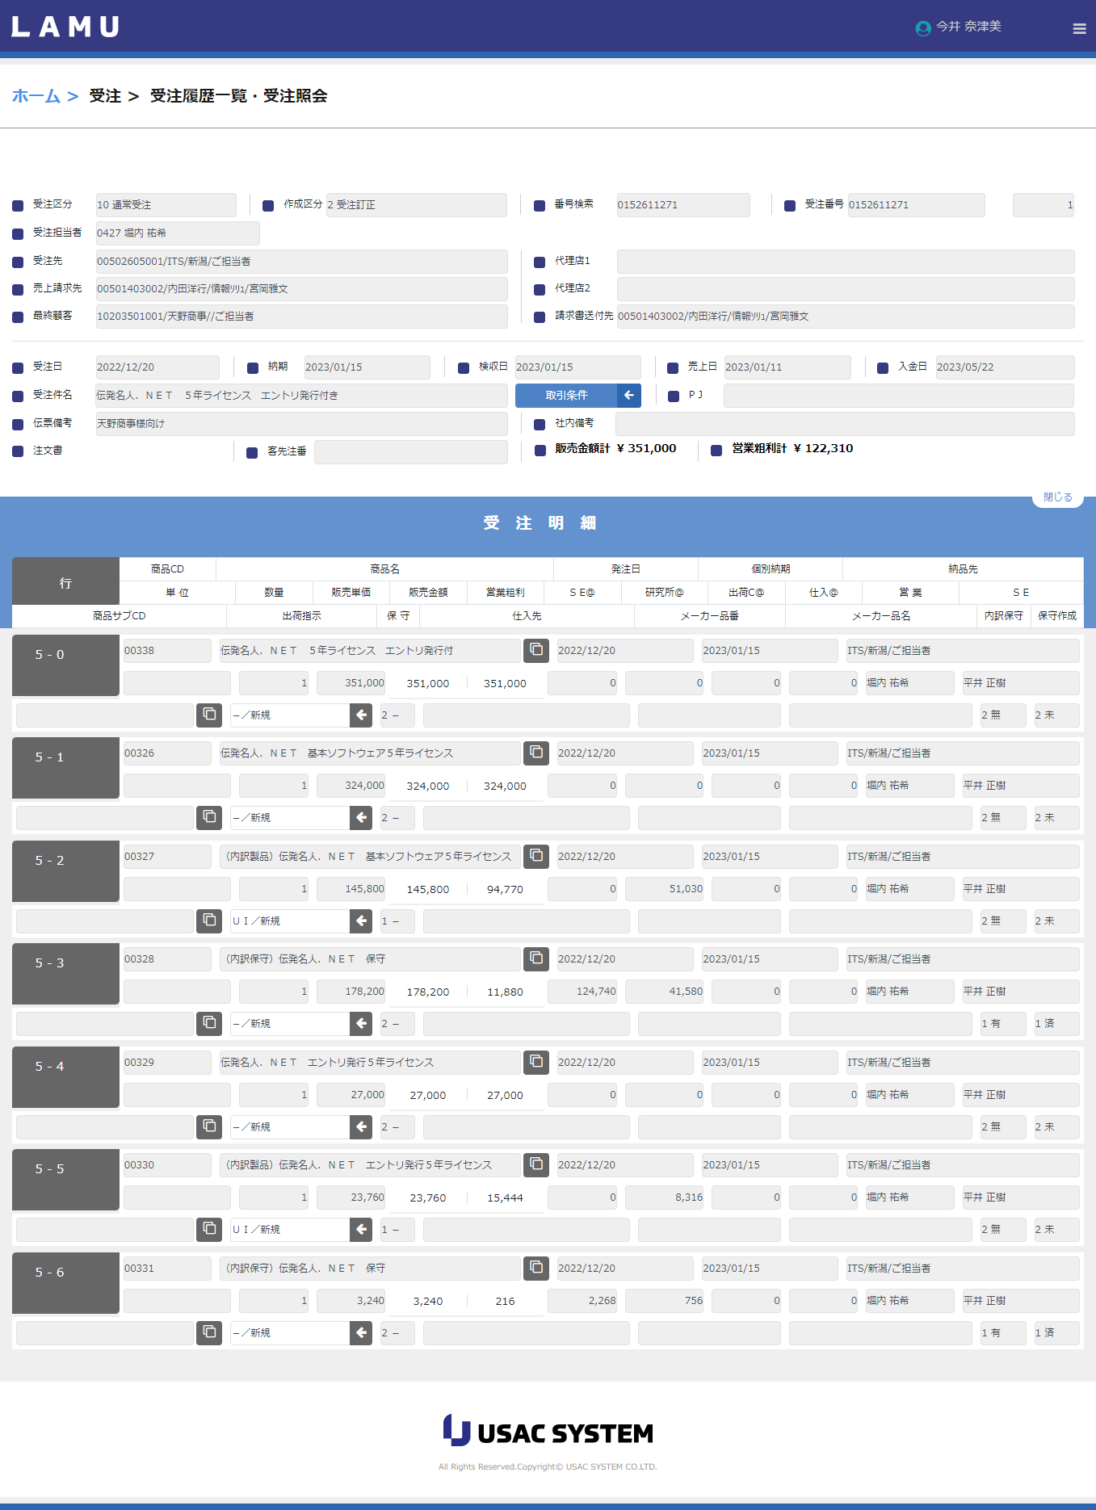
PRG番号 | プログラム単位 VLOOKUP | 内容
0403 | 0403売上伝票発行 | demo312）受注→定期定額データ作成済みですが売上伝票発行のチェックボックスが表示されません

 |  |  | 内訳保守は作成済みです

